書換手続案内
令和2年以前Ver.
【書換のお手続き】

■注意事項
・ご本人以外からの申請は受けられません。
・ご本人が確認できる書類、現住所が確認できる書類がない場合は、受理できません。
・申請書を受理してから合格証の発送まで１カ月～1.5カ月程度かかります。
（年度の変わり目はさらに時間がかかる場合があります）

■必要書類
・申請の際には以下の内容に漏れがないか確認してから送付してください。
□ 書換申請書
□ 変更内容が証明できるもの（下記のいずれか ※コピー不可）
 | □ 戸籍謄本（全部事項証明書）
 | □ 戸籍抄本（個人事項証明書）
□ 現住所が確認できる身分証明書 （下記のいずれか一つ）
 | □ 運転免許証のコピー（両面）
 | □ 監理技術者資格証のコピー（両面） |  |  |  | 返送用封筒イメージ
ご自宅の住所
123-4567
470円分の切手
本人の氏名 様
 | □ 住民票（マイナンバー記載がないもの）のコピー
 | □ マイナンバーカードのコピー（両面、マイナンバーをマスキングしたもの）
 | □ 在留カード
□ 合格証明書 ※コピー不可
 | ※合格証明書を紛失した場合は、同時に「再交付申請」が必要です。
□ 返送用封筒（470円分の切手を貼付する）
 | ※同時に再交付申請をする場合は返信用封筒は不要です。
 | ※同時に他の検定の合格証明書の書換をする場合、返信用封筒は検定ごとに必要です。
 | ※宛先（ご自宅住所）、宛名（本人氏名）をご記入ください。

■送付先
※群馬・栃木・茨城・千葉・埼玉・東京・神奈川・山梨・長野以外にお住まいの方は、 送付先が異なりますのでご確認ください。
（↓切り取ってご利用ください）

 | 〒330-9724
 | 埼玉県さいたま市中央区新都心２－１
 | さいたま新都心合同庁舎２号館

 |  | 国土交通省 関東地方整備局 企画部 施工企画課
 |  |  | 建設機械施工管理技術検定合格証明書交付窓口 宛

 |  |  |  | 合格証明書 書換交付申請書在中

書換申請（記入見本）
【注意】 ●証明書の書換申請にあたっては、本人確認が必要となります。
身分証明書のコピーを提出してください。
身分証明書の提出がない限り、合格証明書の交付はできませんので
ご注意ください。 【身分証明書】 いずれか一つ 現住所が確認できるもの
・運転免許証 ・マイナンバーカード（マイナンバーをマスキングしたもの）
・住民票（マイナンバーの記載がないもの）
・戸籍謄本 ・戸籍抄本
・監理技術者資格者証 ・在留カード
●改ざん可能な筆記用具（鉛筆、消せるボールペン等）で記入された
書類は無効となります。
●氏名や住所の漢字（字体）は身分証明書と合わせてください。
書換申請書の記入要領 （★印の項目（又は箇所）は必ず記入して下さい。）
○○地方整備局長
お住いの地域を管轄する地方整備局を記入してください。
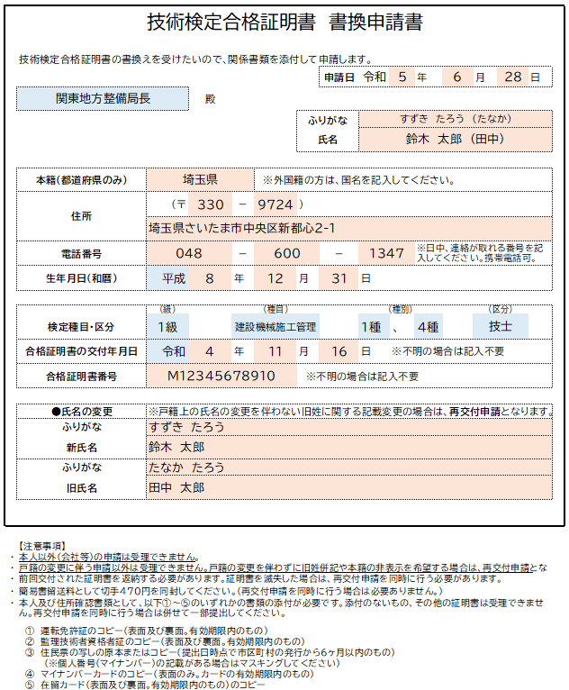

氏名
申請者の氏名を記入してください。身分証明書の表記と合っているか確認してください。 ※氏名を変更する場合は、新しい氏名を記入してください。
申請は合格者本人しかできません。
※旧氏(旧姓）の併記を希望する場合 戸籍上の氏名変更を伴わない場合は再交付申請となります。
氏名の横に(旧氏)を記入の上、旧氏が併記された以下の書類（コピー）を添付して下さい。
ただし、住民票の「旧氏」欄に記載がない場合は併記できません。取り消し線表記では不可。
・住民票
・マイナンバーカード いずれか一つ
・運転免許証
★

申請日
申請書を作成した日を記入してください。

★
住所
合格証明書の送付先となるため、必ず自宅の郵便番号と住所をご記入ください。 現住所が証明できる身分証明書を添付してください。

本籍 ※合格証明書に本籍は表示されません。
本籍地の都道府県名を記入してください。
例）東京都、大阪府、北海道 など
なお、外国籍の方は国籍を記入してください。
例）韓国、ベトナム など
★

★
電話番号
申請者本人と日中確実に連絡が取れる連絡先を記入してください。申請内容について連絡することがあります。
連絡が取れない場合、受理できないことがあります。

検定種目・区分、交付年月日、合格証明書番号 合格した級、種目、種別、区分、合格証明書の交付年月日、合格証明書番号を記入してください。
※交付日は最初の発行日を記入してください。
※不明の場合は記入不要です。
★

★
生年月日
合格者本人の生年月日を記入してください。

★
氏名を書換える場合、変更の前後が確認できる書類を提出してください。
・戸籍謄本 いずれか一つ。コピー不可。
・戸籍抄本 有効期限内(6ヶ月以内)のもの。
氏名の変更 旧氏名には合格証明書に記載のある氏名（ふりがな）を記入してください。
★

 | ※合格証明書の交付者に係る個人情報（氏名、生年月日、本籍）は、交付・再交付および書換事務の他、公共工事の発注者（国・地方公共団体・特殊法人）における建設業者の資格審査や施工体制の確認等に使用されます。

